Flooring PVC + SPC
92 Smart design Master Code - Flooring
ประเภทสินค้า | รหัสใหม่ | รหัสบริษัท | รหัส Supplier | รหัสเก่า | ประเภทสินค้า | รูปภาพ | ประเภทลาย | ชื่อลาย | ขนาด/แผ่น | ความหนา | บรรจุ/กล่อง | ตร.ม./กล่อง | ราคา/ตร.ม. | ราคา/กล่อง | หมายเหตุ
PVC Gluer | SD-FLR-001-001 | F1001 | RW1002 | PVC1002 | Gluer | 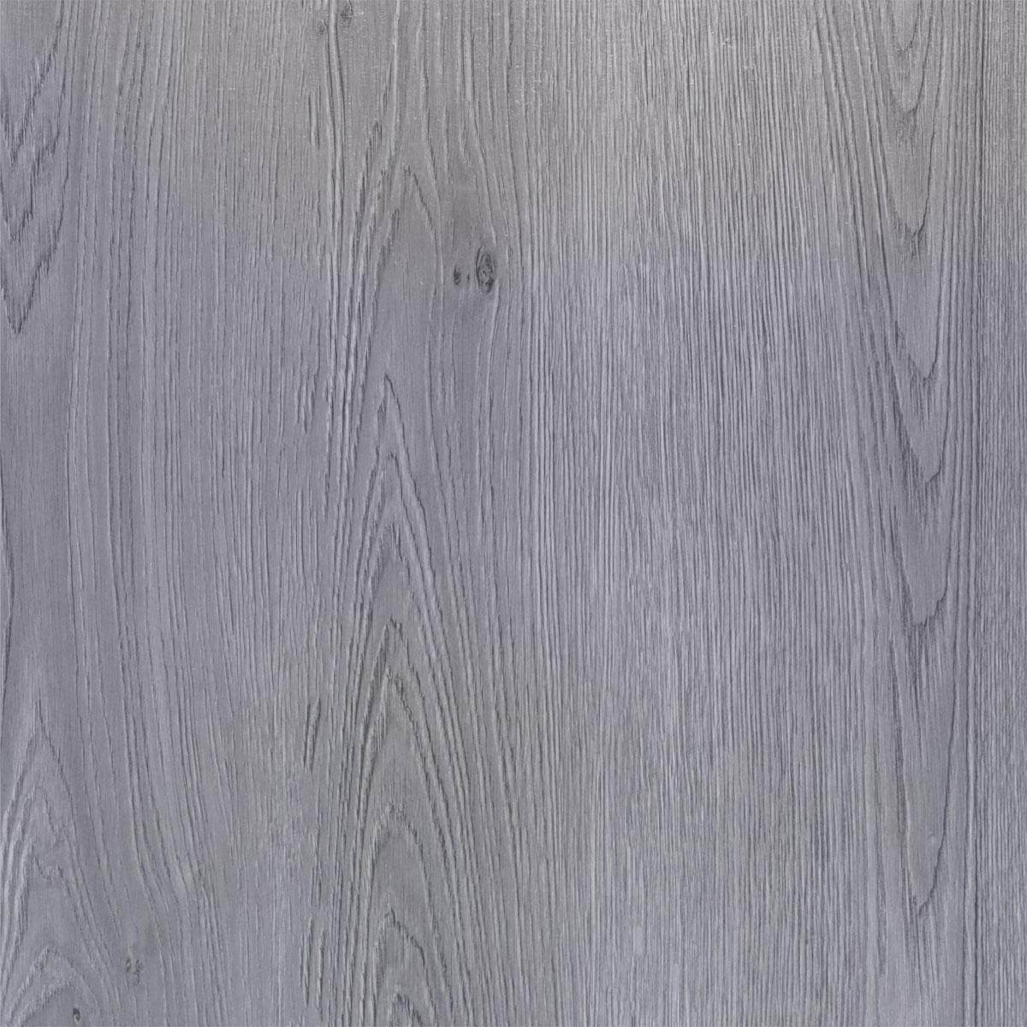 | ลายไม้ | Dark Grey Oak | 152.4 x 914.4 mm | 1.8 mm | 35 แผ่น | 5 | 220 | 1,100 | ไม่มีโฟม
 | SD-FLR-001-002 | F1002 | RW1003 | PVC1003 | Gluer |  | ลายไม้ | Light Grey Oak | 152.4 x 914.4 mm | 1.8 mm | 35 แผ่น | 5 | 220 | 1,100 | ไม่มีโฟม
 | SD-FLR-001-003 | F1003 | RW1004 | PVC1004 | Gluer |  | ลายไม้ | Red Oak | 152.4 x 914.4 mm | 1.8 mm | 35 แผ่น | 5 | 220 | 1,100 | ไม่มีโฟม
 | SD-FLR-001-004 | F1004 | RW1005 | PVC1005 | Gluer |  | ลายไม้ | Golden Oak | 152.4 x 914.4 mm | 1.8 mm | 35 แผ่น | 5 | 220 | 1,100 | ไม่มีโฟม
 | SD-FLR-001-005 | F1005 | RW1008 | PVC1008 | Gluer | 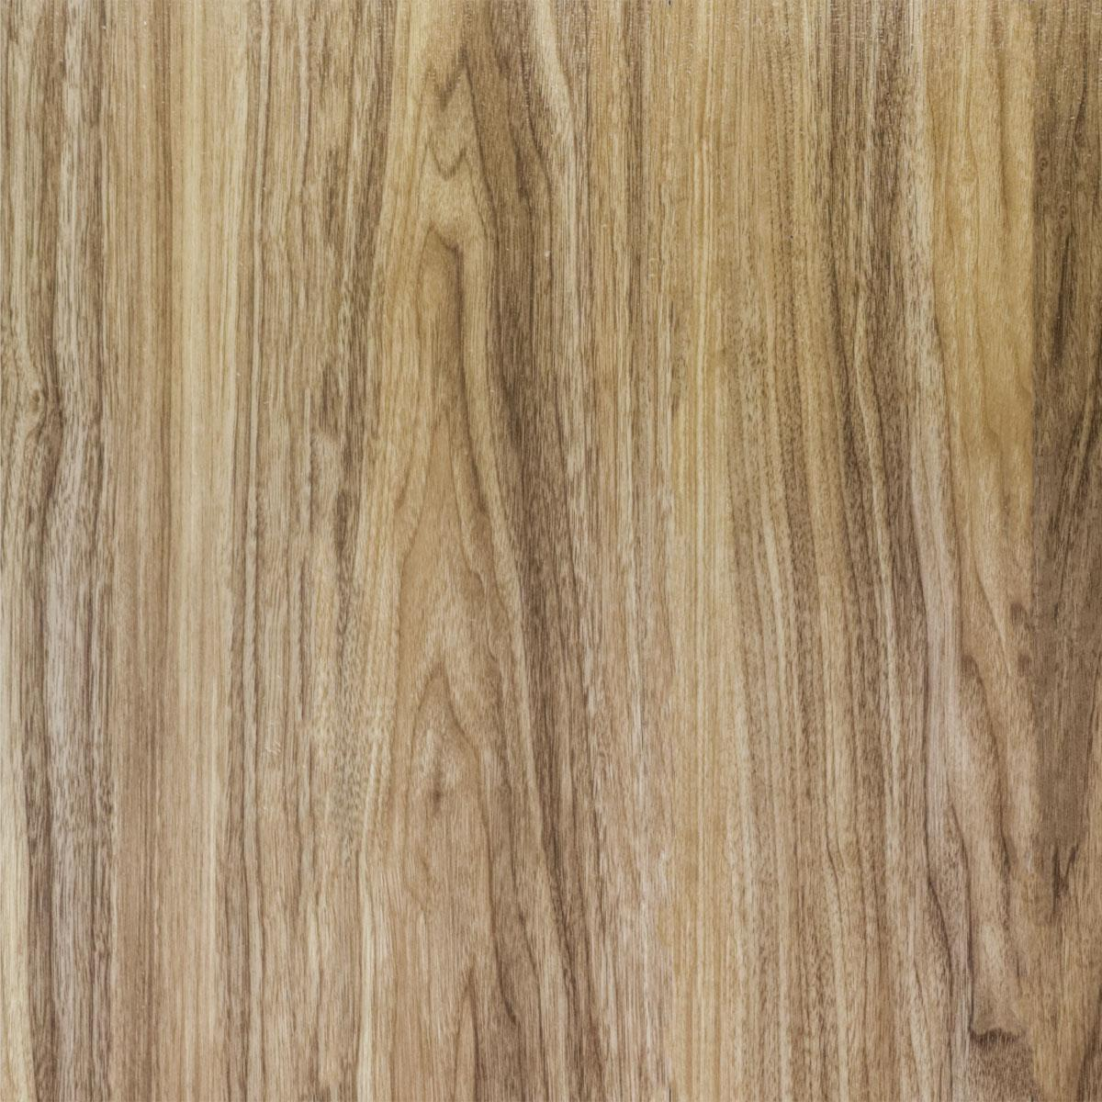 | ลายไม้ | Classic Oak | 152.4 x 914.4 mm | 1.8 mm | 35 แผ่น | 5 | 220 | 1,100 | ไม่มีโฟม
 | SD-FLR-001-006 | F1006 | RW1009 | ไม่มี | Gluer |  | ลายไม้ | Grey Oak | 152.4 x 914.4 mm | 1.8 mm | 35 แผ่น | 5 | 220 | 1,100 | ไม่มีโฟม
 | SD-FLR-001-201 | F1007 | RM1072 | PVC1072 | Gluer | 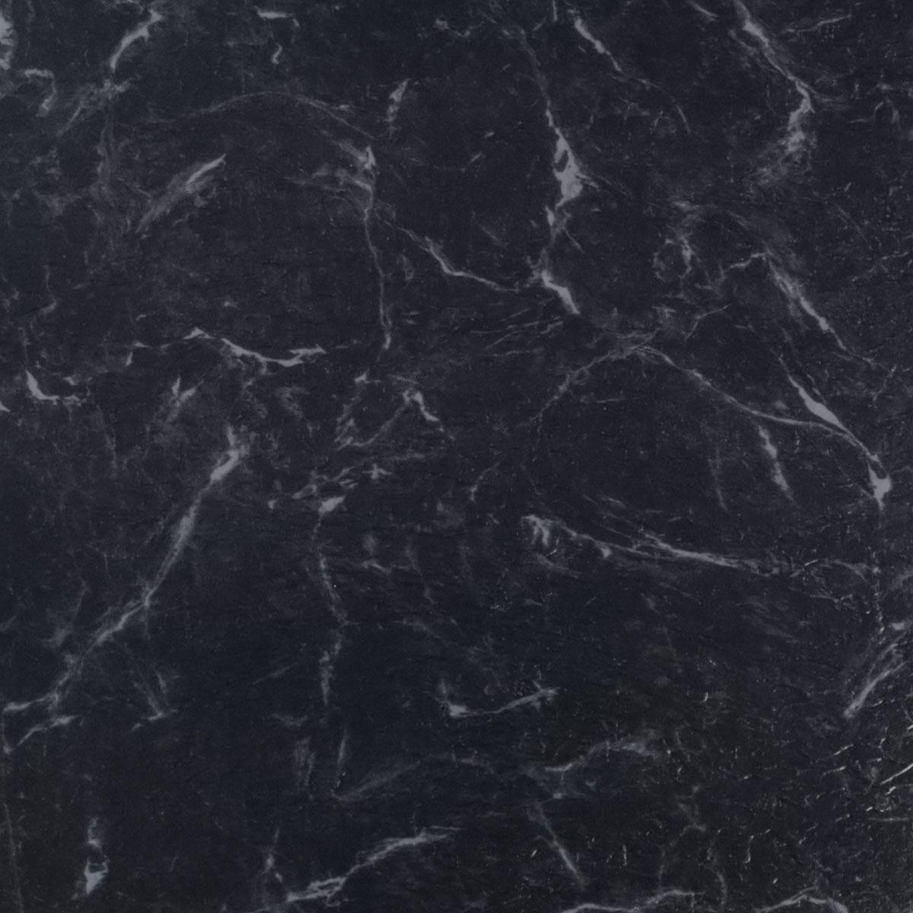 | ลายหินอ่อน | Black Marble | 457.2 x 457.2 mm | 1.8 mm | 24 แผ่น | 5 | 220 | 1,100 | ไม่มีโฟม
 | SD-FLR-001-202 | F1008 | RM1016 | PVC1016 | Gluer | 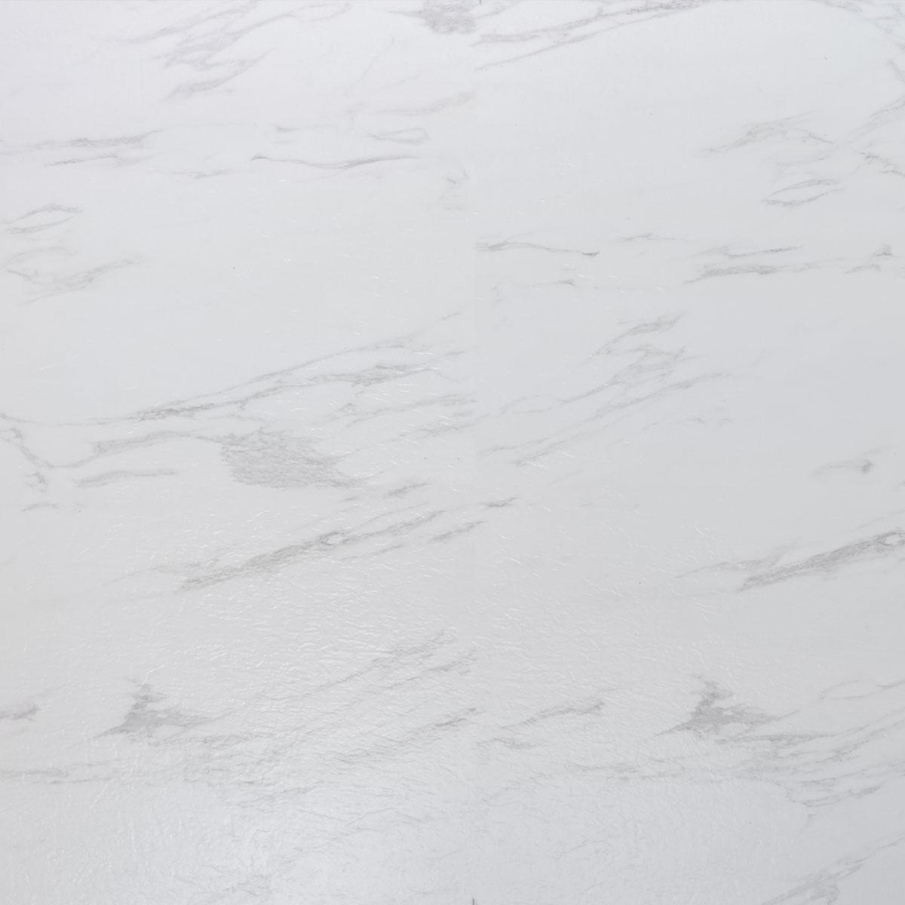 | ลายหินอ่อน | White Marble | 457.2 x 457.2 mm | 1.8 mm | 24 แผ่น | 5 | 220 | 1,100 | ไม่มีโฟม
SPC Click lock | SD-FLR-002-001 | F2001 | 8010 | SPC8010 | Click lock | 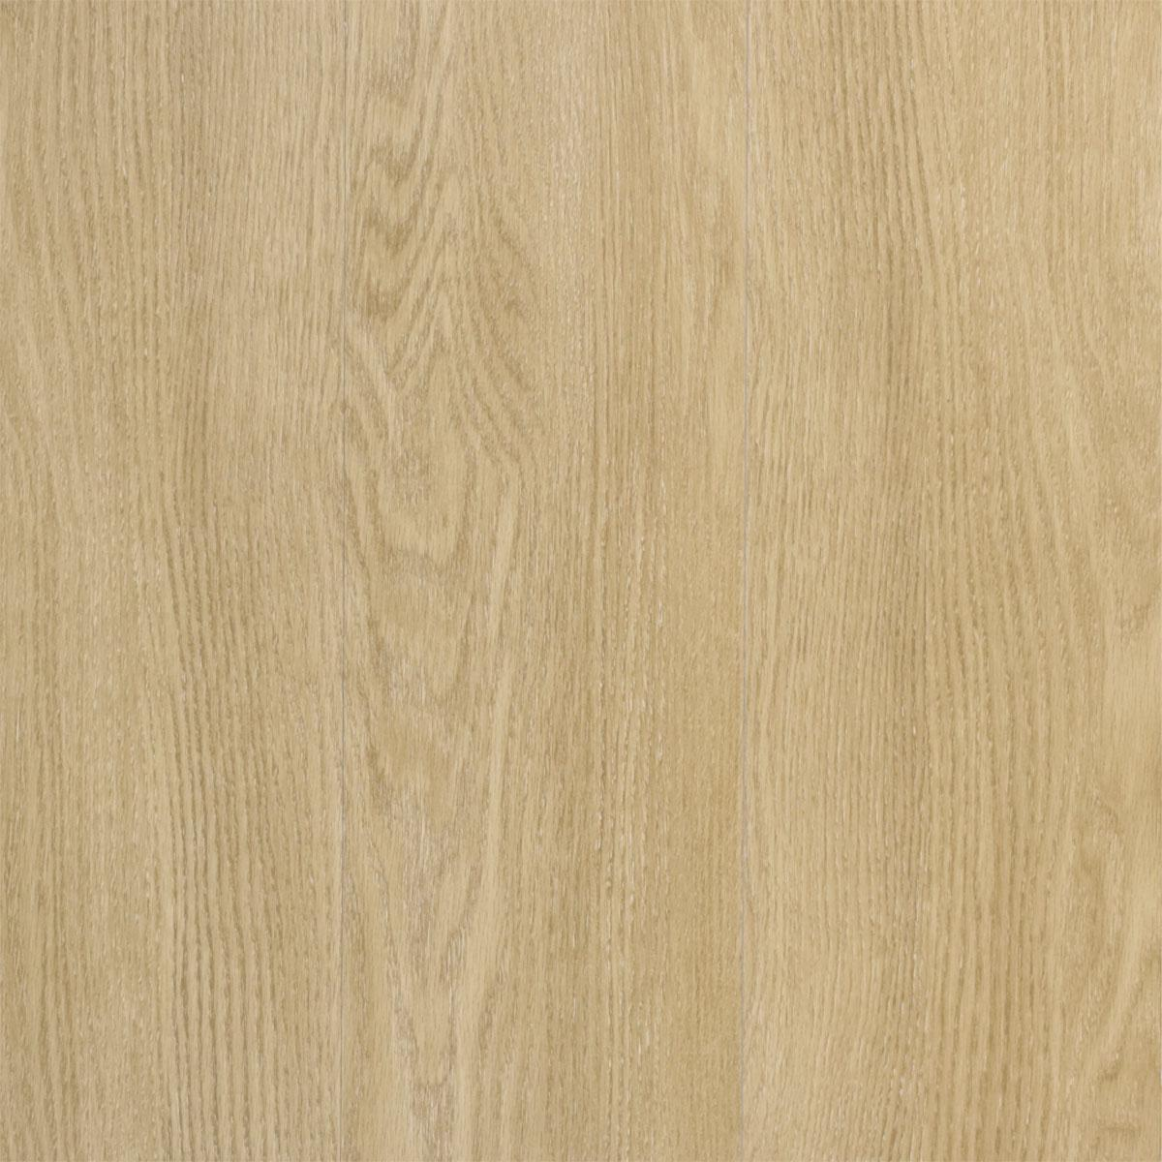 | ลายไม้ | Light Natural Oak | 1220x183 mm | 4.2 mm | 14 แผ่น | 3.16 | 420 | 1,327 | ไม่มีโฟม
 | SD-FLR-002-002 | F2002 | 11710 | ไม่มี | Click lock |  | ลายไม้ | Light Grey Parquet | 1220x180 mm | 4.2 mm | 14 แผ่น | 3.16 | 420 | 1,327 | ไม่มีโฟม
 | SD-FLR-002-003 | F2003 | 88011 | ไม่มี | Click lock | 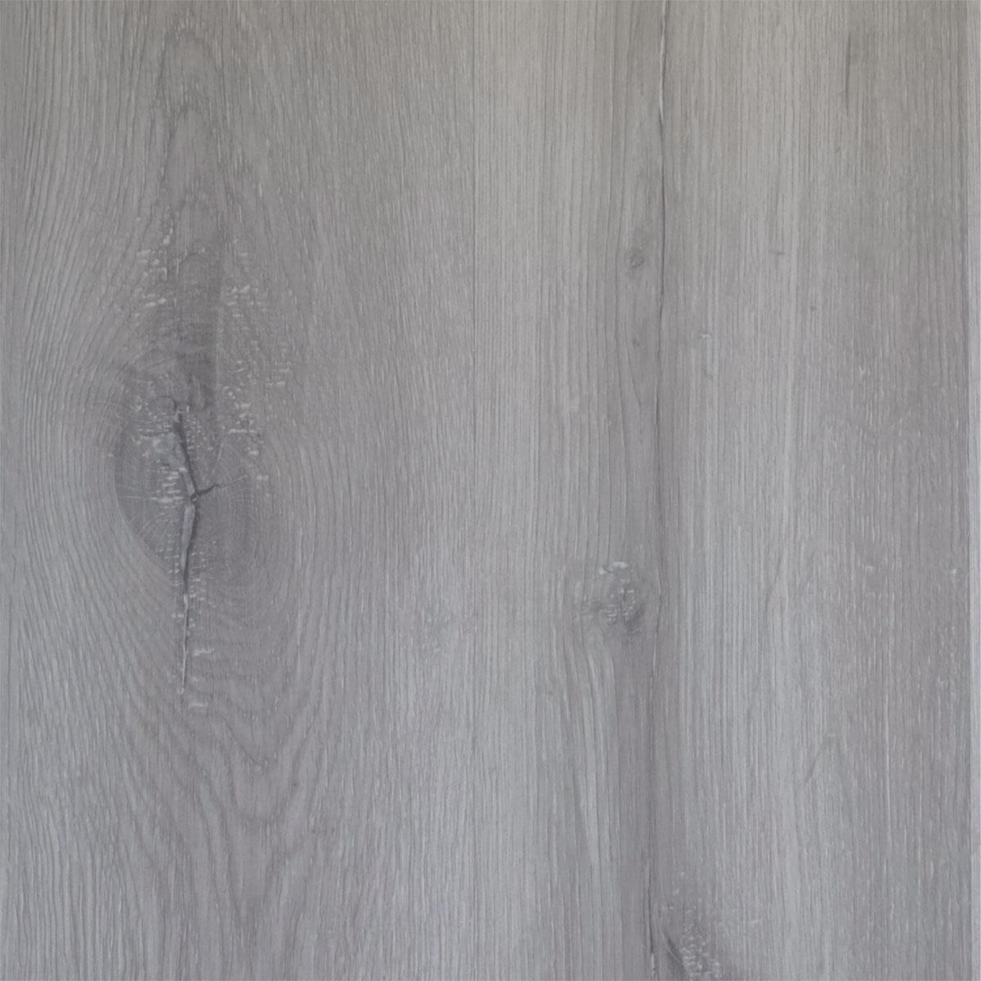 | ลายไม้ | Light Grey Oak | 1220x180 mm | 4.2 mm | 14 แผ่น | 3.16 | 420 | 1,327 | ไม่มีโฟม
 | SD-FLR-002-004 | F2004 | 68682 | SPC68682 | Click lock | 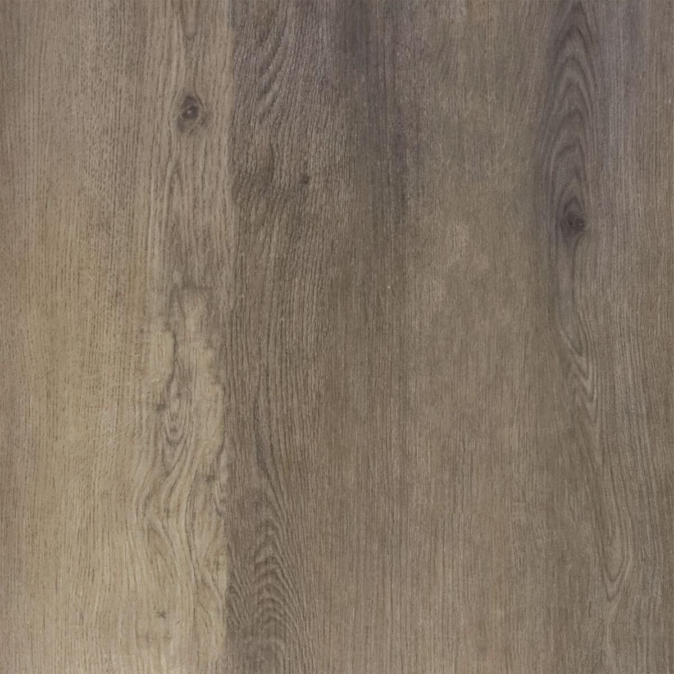 | ลายไม้ | Classic Oak | 1220x180 mm | 4.2 mm | 14 แผ่น | 3.16 | 420 | 1,327 | ไม่มีโฟม
 | SD-FLR-002-005 | F2005 | 8001 | ไม่มี | Click lock | 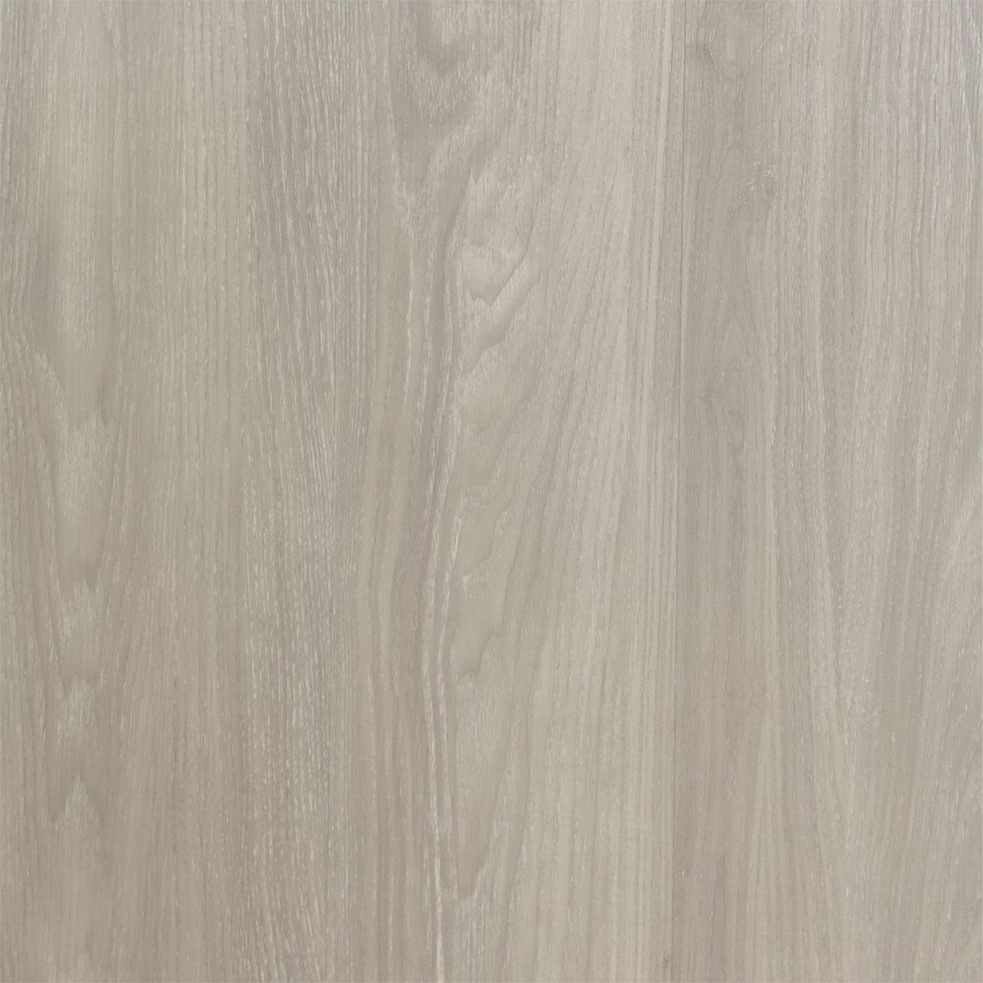 | ลายไม้ | Classic Grey Oak | 1220x180 mm | 4.2 mm | 14 แผ่น | 3.16 | 420 | 1,327 | ไม่มีโฟม
 | SD-FLR-002-201 | F2006 | 822 | ไม่มี | Click lock | 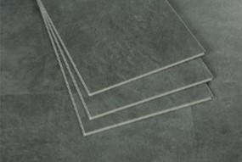 | ลายคอนกรีต | Grey Concrete | 610x305 mm | 4.2 mm | 14 แผ่น | 2.6047 | 400 | 1,042 | ไม่มีโฟม
 | SD-FLR-002-202 | F2007 | 823 | ไม่มี | Click lock | 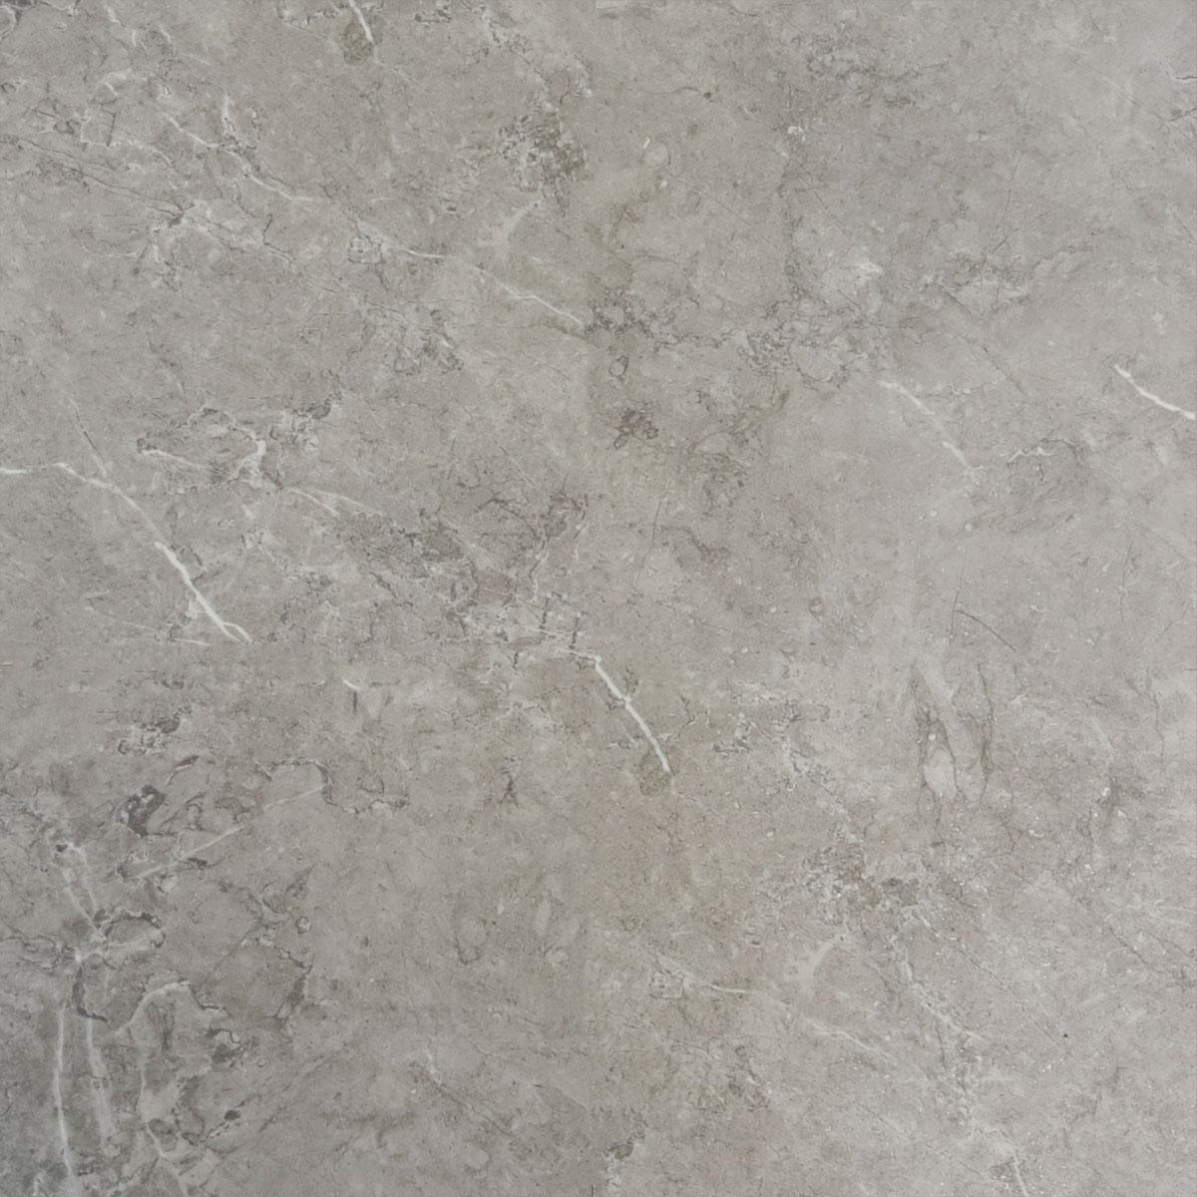 | ลายหินอ่อน | Grey Marble | 610x305 mm | 4.2 mm | 14 แผ่น | 2.6047 | 400 | 1,042 | ไม่มีโฟม
 | SD-FLR-002-203 | F2008 | 828 | SPC8288 | Click lock | 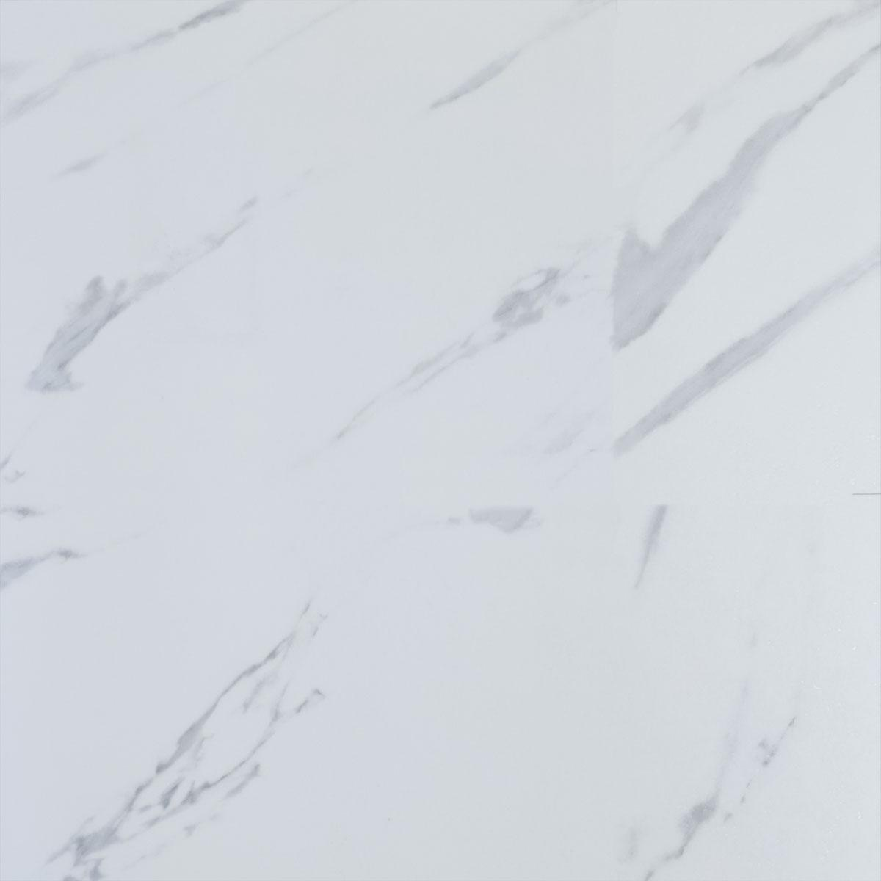 | ลายหินอ่อน | White Marble | 610x305 mm | 4.2 mm | 14 แผ่น | 2.6047 | 400 | 1,042 | ไม่มีโฟม

Floor Accesories
รายละเอียดสินค้า หมวด Floor Accessories |  |  |  |  |  |  |  |  | สต็อกสินค้า นำเข้า 4.5.65 | คลังจัดเก็บ
หมวดสินค้า | ประเภท | รหัสสินค้า | รหัสจีน/ซัพ | รูปภาพ | ประเภทลาย | ชื่อสินค้า | ราคา/เส้น | หมายเหตุ
Floor Accessories : Skirting Board | บัวเชิง Skirting Board เริ่มรหัส 003 - 001 | SD-FLR-003-001 | 028 |  | ลายไม้ | บัวเชิงผนัง 2 นิ้ว - Classic Oak | 115 | ใช้กับพื้นF2004 | 40 | โกดังพันจิต
 |  | SD-FLR-003-002 | 029 |  | ลายไม้ | บัวเชิงผนัง 2 นิ้ว - White Oak | 115 | ใช้กับพื้นF2001 | 40 | โกดังพันจิต
 |  | SD-FLR-003-003 | 304 |  | ลายไม้ | บัวเชิงผนัง 2 นิ้ว - Light Natural Oak | 115 | ใช้กับพื้นF2002, F2005 | 40 | โกดังพันจิต
 |  | SD-FLR-003-004 | 336 |  | ลายไม้ | บัวเชิงผนัง 2 นิ้ว- Light Grey Oak | 115 | ใช้กับพื้นF2003 | 40 | โกดังพันจิต
 |  | SD-FLR-003-005 | 320 | 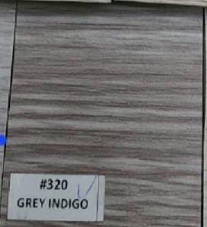 | ลายไม้ | บัวเชิงผนัง 2 นิ้ว - Grey Oak | 115 | ใช้กับพื้นF2002 | 0 | โกดังพันจิต
 |  | SD-FLR-003-006 |  |  | ลายสีพื้น | บัวเชิงผนัง 2 นิ้ว - White | 115 |  | 0 | โกดังพันจิต
 |  | SD-FLR-003-101 | 028 |  | ลายไม้ | บัวเชิงผนัง 4 นิ้ว - Classic Oak | 145 | ใช้กับพื้นF2004 | 20 | โกดังพันจิต
 |  | SD-FLR-003-102 | 029 |  | ลายไม้ | บัวเชิงผนัง 4 นิ้ว - White Oak | 145 | ใช้กับพื้นF2001 | 20 | โกดังพันจิต
 |  | SD-FLR-003-103 | 304 |  | ลายไม้ | บัวเชิงผนัง 4 นิ้ว - Light Natural Oak | 145 | ใช้กับพื้นF2002, F2005 | 20 | โกดังพันจิต
 |  | SD-FLR-003-104 | 336 |  | ลายไม้ | บัวเชิงผนัง 4 นิ้ว- Light Grey Oak | 145 | ใช้กับพื้นF2003 | 20 | โกดังพันจิต
 |  | SD-FLR-003-105 | 320 |  | ลายไม้ | บัวเชิงผนัง 4 นิ้ว - Grey Oak | 145 | ใช้กับพื้นF2002 | 0 | โกดังพันจิต
 |  | SD-FLR-003-106 |  |  | ลายสีพื้น | บัวเชิงผนัง 4 นิ้ว - White | 145
Floor Accessories : T-joint | ตัวจบ T-joint เริ่มรหัส 004 - 001 | SD-FLR-004-001 | 028 |  | ลายไม้ | ตัวจบระหว่างห้อง T-Joint - Classic Oak | 90 | ใช้กับพื้นF2004 | 20 | โกดังพันจิต
 |  | SD-FLR-004-002 | 029 |  | ลายไม้ | ตัวจบระหว่างห้อง T-Joint - White Oak | 90 | ใช้กับพื้นF2001 | 20 | โกดังพันจิต
 |  | SD-FLR-004-003 | 304 |  | ลายไม้ | ตัวจบระหว่างห้อง T-Joint - Light Natural Oak | 90 | ใช้กับพื้นF2002, F2005 | 20 | โกดังพันจิต
 |  | SD-FLR-004-004 | 336 |  | ลายไม้ | ตัวจบระหว่างห้อง T-Joint - Light Grey Oak | 90 | ใช้กับพื้นF2003 | 20 | โกดังพันจิต
 |  | SD-FLR-004-005 | 320 |  | ลายไม้ | ตัวจบระหว่างห้อง T-Joint - Grey Oak | 90 | ใช้กับพื้นF2002 | 0 | โกดังพันจิต
Floor Accessories : Edging | ตัวจบ Edging เริ่มรหัส 004 - 101 | SD-FLR-004-101 | 028 |  | ลายไม้ | ตัวจบริมห้อง Edging - Classic Oak | 90 | ใช้กับพื้นF2004 | 50 | โกดังพันจิต
 |  | SD-FLR-004-102 | 029 |  | ลายไม้ | ตัวจบริมห้อง Edging - White Oak | 90 | ใช้กับพื้นF2001 | 50 | โกดังพันจิต
 |  | SD-FLR-004-103 | 304 |  | ลายไม้ | ตัวจบริมห้อง Edging - Light Natural Oak | 90 | ใช้กับพื้นF2002, F2005 | 50 | โกดังพันจิต
 |  | SD-FLR-004-104 | 336 |  | ลายไม้ | ตัวจบริมห้อง Edging - Light Grey Oak | 90 | ใช้กับพื้นF2003 | 50 | โกดังพันจิต
 |  | SD-FLR-004-105 | 320 |  | ลายไม้ | ตัวจบริมห้อง Edging - Grey Oak | 90 | ใช้กับพื้นF2002 | 0 | โกดังพันจิต
Floor Accessories : Transition | ตัวจบ Transition เริ่มรหัส 004 - 201 | SD-FLR-004-201 | 028 |  | ลายไม้ | ตัวจบต่างระดับ Transition - Classic Oak | 120 | ใช้กับพื้นF2004 | 20 | โกดังพันจิต
 |  | SD-FLR-004-202 | 029 |  | ลายไม้ | ตัวจบต่างระดับ Transition - White Oak | 120 | ใช้กับพื้นF2001 | 20 | โกดังพันจิต
 |  | SD-FLR-004-203 | 304 |  | ลายไม้ | ตัวจบต่างระดับ Transition - Light Natural Oak | 120 | ใช้กับพื้นF2002, F2005 | 20 | โกดังพันจิต
 |  | SD-FLR-004-204 | 336 |  | ลายไม้ | ตัวจบต่างระดับ Transition - Light Grey Oak | 120 | ใช้กับพื้นF2003 | 20 | โกดังพันจิต
 |  | SD-FLR-004-205 | 320 |  | ลายไม้ | ตัวจบต่างระดับ Transition - Grey Oak | 120 | ใช้กับพื้นF2002 | 0 | โกดังพันจิต
Floor Accessories : Right Angle | ตัวจบฉาก Right Angle เริ่มรหัส 004-301 | SD-FLR-004-301 | 028 |  | ลายไม้ | ตัวครอบฉาก Right Angle - Classic Oak | 120 | ใช้กับพื้นF2004 | 20 | โกดังพันจิต
 |  | SD-FLR-004-302 | 029 |  | ลายไม้ | ตัวครอบฉาก Right Angle - White Oak | 120 | ใช้กับพื้นF2001 | 20 | โกดังพันจิต
 |  | SD-FLR-004-303 | 304 |  | ลายไม้ | ตัวครอบฉาก Right Angle - Light Natural Oak | 120 | ใช้กับพื้นF2002, F2005 | 20 | โกดังพันจิต
 |  | SD-FLR-004-304 | 336 |  | ลายไม้ | ตัวครอบฉาก Right Angle - Light Grey Oak | 120 | ใช้กับพื้นF2003 | 20 | โกดังพันจิต
 |  | SD-FLR-004-305 | 320 |  | ลายไม้ | ตัวครอบฉาก Right Angle - Grey Oak | 120 | ใช้กับพื้นF2002 | 0 | โกดังพันจิต
Floor Accessories : PE Foam | แผ่นโฟม PE Foam เริ่มรหัส 005-001 | SD-FLR-005-001 |  | 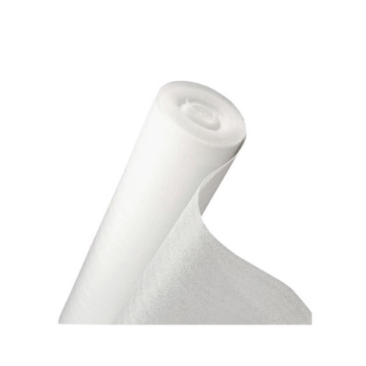 | สีขาว | PE Foam โฟมรองพื้น ความหนา 1 มม. | 720 |  | 65 | โกดังพันจิต | 15 บาท/ตร.ม 1 ม้วน 48 ตร.ม. 720 บาท / ม้วน โฟมสำหรับปูพื้นก่อนปูลามิเนต ช่วยเสริมความแข็งแรง การกระชับแน่นของพื้นไม้ลามิเนตให้ดียิ่งขึ้น ผลิตจาก Polyethylene คุณภาพดี เป็นฉนวนกันความร้อน ช่วยดูดซับแรงกระแทก มีความยืดหยุ่น ช่วยเก็บเสียงเวลาเดิน ไม่ดูดซับน้ำ กันความชื้น
Floor Accessories : Acrylic Sealant | กาวอะคริลิคยาแนว เริ่มรหัส 006-001 | SD-FLR-006-001 | Light Grey |  | สีเทาสว่าง | กาวอะคริลิคยาแนว - Light Grey | 100 |  | 25 | โกดังพันจิต
 |  | SD-FLR-006-002 | Grey | 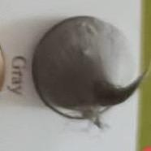 | สีเทา | กาวอะคริลิคยาแนว - Grey | 100 |  | 25 | โกดังพันจิต
 |  | SD-FLR-006-003 | Teak | 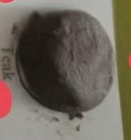 | สีเทาเข้ม | กาวอะคริลิคยาแนว - Teak | 100 |  | 25 | โกดังพันจิต
 |  | SD-FLR-006-004 | Maple | 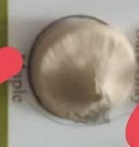 | สีเมเปิ้ล | กาวอะคริลิคยาแนว - Maple | 100 |  | 25 | โกดังพันจิต

